Hoja1
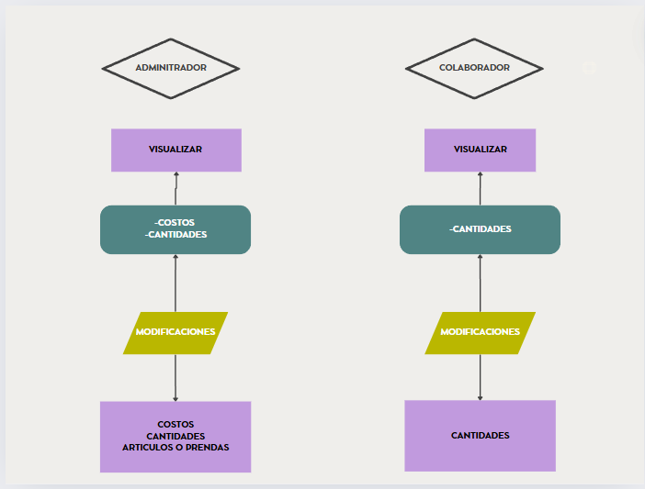

 |  | BELONA

media/color | entrada |  |  | total | salida |  |  | total | costos
 | talla 6-8 | talla 8-10 | talla 10-12 |  | talla 6-8 | talla 8-10 | talla 10-12
rojo x blanco | 12 | 13 | 14 |  | -3 | -2 | -1 | -6 | 4000
blanco x azul | 12 | 13 | 14 |  | -3 | -2 | -1 | -6 | 3000
blanco x azul | 12 | 13 | 14 |  | -3 | -2 | -1 | -6 | 7000
blanco x azul | 12 | 13 | 14 |  | -3 | -2 | -1 | -6 | 8000

